CASO DE USO
 | FORMATO DE CASOS DE PRUEBAS
 | CO010
 | CASO DE USO | Listar materia prima
 | PRUEBA | Validar la lista de la materia prima
 | DESCRIPCIÓN | Verificar si el sistema permite listar la materia prima
 | CONDICIONES DE EJECUCIÓN | El unico que puede listar la materia prima es el administrador
 | MÓDULO | Stock y Materia prima

# | ENTRADA | RESULTADO ESPERADO | EVALUACIÓN DE LA PRUEBA | OBSERVACIONES
1 | Ingresar a el boton llamado materia prima | Lista de materia prima registrada en la base de datos | Aprobada | 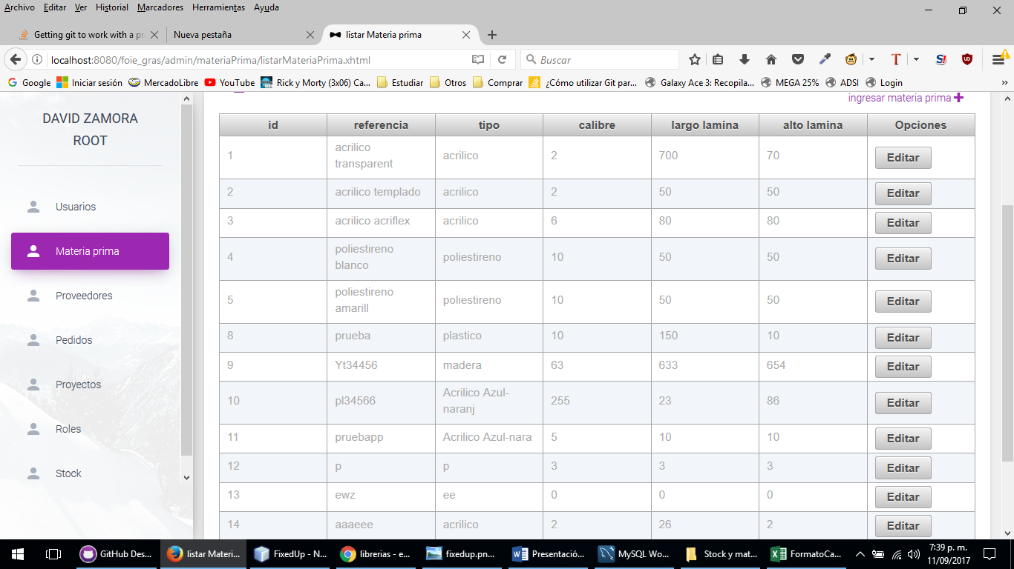
2 | Ingresar a el boton llamado materia prima | Reporte de excepcion Lo sentimos la materia prima registrada no se pudo listar, verificar e intentar de nuevo

